Ihrisko
Futbalový štadión

Na nasledovnej stránke zisti, aké najmenšie rozmery môže mať oficiálne futbalové ihrisko.
http://sk.wikipedia.org/wiki/Futbal
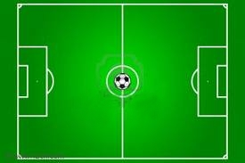

1. Najmenšia šírka: | m |  |  |  | 1 | 45
2. Najmenšia dĺžka: | m |  |  |  | 2 | 80
 |  |  |  |  | 3 | 3600
 |  |  |  |  | 4 | 30
 |  |  |  |  | 5 | 108
Hospodár štadióna chce vysadiť na celom ihrisku nový trávnatý povrch. |  |  |  |  | 6 | 250
3. Vysadená plocha bude mať: |  | m2 |  |  | 7 | 5

Koľko kg semienok bude hospodár potrebovať na celý trávnik? Množstvo na 1 m2 získate z tejto stránky: |  |  |  |  |  |  | POČET BODOV:
http://www.zahradatimea.weblahko.sk/Zalozenie-travnika.html |  |  |  |  |  |  | Príklad | Body
 |  |  |  |  |  |  | 1 | 0
4. Na 1 meter štvorcový potrebuje: |  |  | g |  |  |  | 2 | 0
5. Na zatrávnenie celého trávnika treba: |  |  | kg |  |  |  | 3 | 0
 |  |  |  |  |  |  | 4 | 0
Nezabudni!!!!! 1kg = 1000 g |  |  |  |  |  |  | 5 | 0
 |  |  |  |  |  |  | 6 | 0
Počas sadby nového trávnika mohli futbalisti trénovať len okolo ihriska. |  |  |  |  |  |  | 7 | 0
 |  |  |  |  |  |  | SPOLU | 0
6. Dookola celého ihriska každý futbalista musí prebehnúť: |  |  |  | m
7. Ak na tréningu chalani obehli ihriko 20 krát, prebehli: |  |  |  | km

Záhradka
Záhradka

Záhradka má dvakrát väčšiu šírku ako dĺžku.
Jej obvod je 90 metrov.
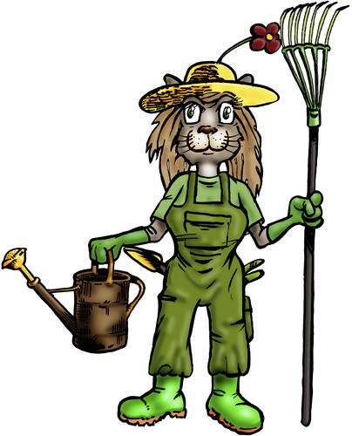

1. Dĺžka záhradky by mohla byť: |  |  | m | (dopíš dĺžku, ostatné sa dopočíta samo) |  |  |  |  | POČET BODOV:
2. Šírka záhradky by mohla byť: |  | 0 | m | (dvakrát viac) |  |  |  |  | Príklad | Body
3. Obvod záhradky je potom: |  | 0 | m | (obvod) |  |  | 1 | 15 | 1 | 0
 |  |  |  |  |  |  | 2 | 30 | 2 | 0
4. Ak 1 meter pletiva stojí 6€, oplotenie záhradky kúpime za: |  |  |  |  |  | € | 3 | 90 | 3 | 0
 | 1 meter = 6€, 2 metre = 12€, 3 metre = 18€... |  |  |  |  |  | 4 | 540 | 4 | 0
 |  |  |  |  |  |  | 5 | 450 | 5 | 0
5. Plocha záhradky, na ktorú môžeme niečo zasadiť je: |  |  |  |  | m2 |  | 6 | 1350 | 6 | 0
 | Plocha je vlastne to isté slovo na označenie obsahu |  |  |  |  |  | 7 | 45 | 7 | 0
 |  |  |  |  |  |  |  |  | SPOLU | 0

6. Na 1 m2 môžeme zasadiť 3 kapusty. Koľko kapustových hláv môžeme mať v záhradke? |  |  |  |  |  |  |  | kapustových hláv
 | 1 m2 = 3 kapusty, 2m2 = 6 kapúst, 3m2 = 9 kapúst...

7. Na 10 m2 dokáže prežiť 1 stromček jabĺk. Koľko stromčekov možeme mať? |  |  |  |  |  |  |  | stromčekov
 | 10 m2 = 1 stromček, 20 m2 = 2 stromčeky...

